2024_02_data
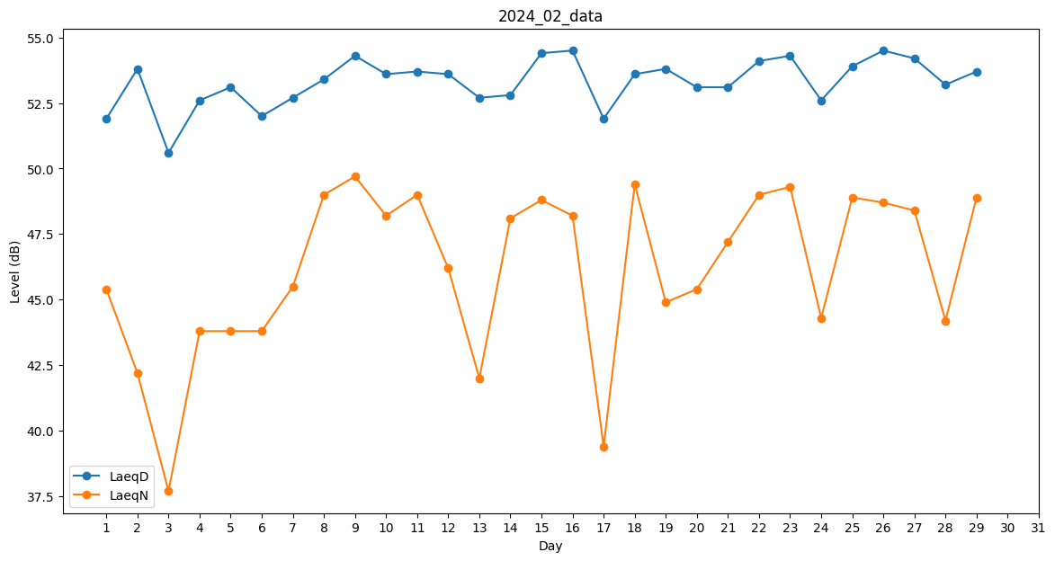
Day | LaeqD | LaeqN
1 | 51.9 | 45.4
2 | 53.8 | 42.2
3 | 50.6 | 37.7
4 | 52.6 | 43.8
5 | 53.1 | 43.8
6 | 52 | 43.8
7 | 52.7 | 45.5
8 | 53.4 | 49
9 | 54.3 | 49.7
10 | 53.6 | 48.2
11 | 53.7 | 49
12 | 53.6 | 46.2
13 | 52.7 | 42
14 | 52.8 | 48.1
15 | 54.4 | 48.8
16 | 54.5 | 48.2
17 | 51.9 | 39.4
18 | 53.6 | 49.4
19 | 53.8 | 44.9
20 | 53.1 | 45.4
21 | 53.1 | 47.2
22 | 54.1 | 49
23 | 54.3 | 49.3
24 | 52.6 | 44.3
25 | 53.9 | 48.9
26 | 54.5 | 48.7
27 | 54.2 | 48.4
28 | 53.2 | 44.2
29 | 53.7 | 48.9

